P1
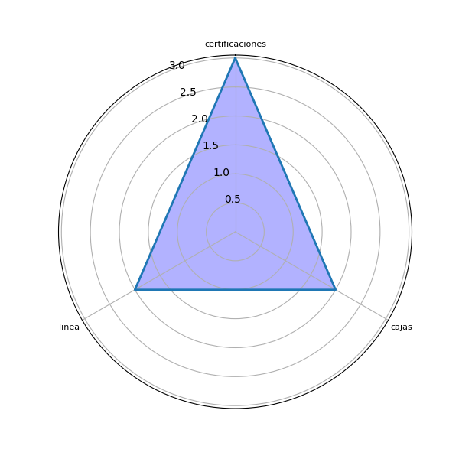
Sector | P1 | res
no indica | En todas | []
no indica | Certificaciones Testamentos | ['certificaciones']
no indica | En todas las áreas | []
no indica | En todas, el esfuerzo debe ser conjunto | ['esfuerzo']
no indica | En cajas | ['cajas']
no indica | Duplicado digital y certificaciones en linea | ['certificaciones', 'linea']
no indica | Duplicado digital y certificaciones en linea | ['certificaciones', 'linea']
no indica | En los procesos internos y los documentos que resguarda | ['documentos', 'procesos internos']
no indica | Seguridad Registral | ['seguridad registral']
no indica | En todas. Creo que las herramientas digitales mencionadas se pueden usar desde cajas hasta la aplicación de firma electrónica avanzada de los registradores. | ['aplicación', 'cajas', 'firma electrónica', 'herramientas digitales', 'registradores']
no indica | Auxiliares | ['auxiliares']
no indica | En el área de emisión de copias de archivos y consultas de biblioteca | ['archivos', 'biblioteca', 'consultas', 'copias', 'emisión', 'área']
no indica | En todas, especialmente en cambiarnlos duplicados físicos por electrónicos. | ['cambiarnlos duplicados físicos']
no indica | Eficiencia y certeza para los usuarios | [' certeza', 'eficiencia', 'usuarios']
no indica | En atención al usuario | ['atención', 'usuario']
no indica | Operación Registral | ['operación']
no indica | En todas las áreas y más en las que contengan temas relacionados a firmas digitales. | []
no indica | Testamentos | ['testamentos']

P2
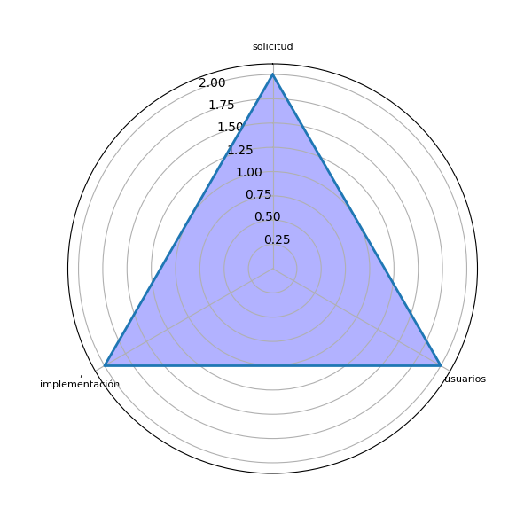
Sector | P2 | res
no indica | Modernización | ['modernización']
no indica | Solicitud y pago electrónico | ['pago', 'solicitud']
no indica | Infraestructura, mejor Internet y más capacitaciones | ['infraestructura']
no indica | Hacer un Foda al respecto en cada departamento de trabajo | ['foda', 'trabajo']
no indica | Aplicacion de la ley | []
no indica | Impulsar a los usuarios para ello. | ['usuarios']
no indica | Impulsar a los usuarios para ello. | ['usuarios']
no indica | Actualmente se están digitalizando los documentos históricos e ingreso de meta datos. Se están evaluando los procesos de UDAF para ser más ágiles y electrónicos | ['documentos históricos', 'ingreso', 'meta', 'procesos', 'udaf']
no indica | Eliminar algunos requisitos de la cancelacion de inmovilizacion y solicitud de inmovilizacion | ['cancelacion', 'inmovilizacion', 'requisitos', 'solicitud']
no indica | Capacitaciones constantes, implementación gradual de las herramientas digitales. | [', implementación', 'capacitaciones constantes', 'herramientas digitales']
no indica | Establecer una oficina de atención digital alnusuario | ['atención digital', 'oficina']
no indica | Actualización del mismo | []
no indica | Establecer los.mecanismos para eliminar los duplicados físicos. | ['duplicados físicos']
no indica | Sigues con digitalicion | ['sigues']
no indica | Capacitación, implementación de herramientas electrónicas | [', implementación', 'capacitación', 'herramientas electrónicas']
no indica | Más capacitación en temas digitales | ['temas digitales\n']
no indica | Mejorar todos los procesos electrónicos . | []
no indica | Implementar las solicitudes de informe de Testamento en línea | ['informe', 'línea', 'solicitudes', 'testamento']

